Sheet9
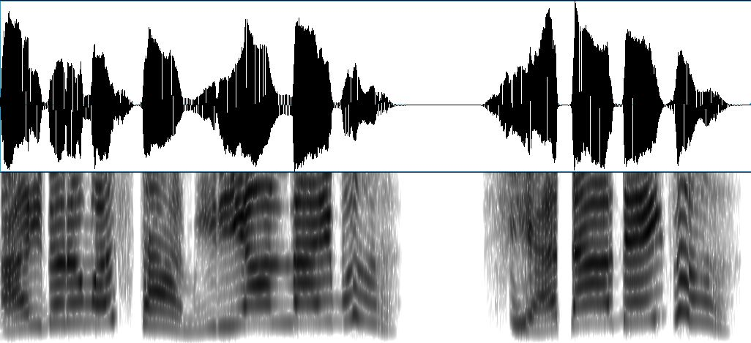

アイ
ドル
マス
ター
ミリオン
ライ
ブ
シア
ター
デイ
ズ

